ปตร.ปากคลอง 4L-rmc
 | โครงการสอบเทียบอาคารชลประทาน
 | สำนักบริหารจัดการน้ำและอุทกวิทยา กรมชลประทาน
 | (งบประมาณเงินทุนหมุนเวียนเพื่อการชลประทาน ปี 2555)

1 | ข้อมูลทางกายภาพ
 | 1.1 ข้อมูลระบบส่งน้ำที่ตั้งของอาคาร
 | - ข้อมูลทั่วไปของอาคาร |  | ปตร.ปากคลอง 4L - RMC |  |  | อาคาร
 | - โครงการ |  | โครงการส่งน้ำและบำรุงรักษา แม่กวง
 | - ตำแหน่งที่ตั้ง กม. |  | 4 + 300 |  |  | คลองสายใหญ่
 | อำเภอ |  | ดอยสะเก็ด |  |  | จังหวัด | เชียงใหม่
 | - พิกัด |  | N 2091284 |  | E 508956
 | - ลักษณะคลอง |  | ÿ คลองดิน |  | ÿ คลองดาดคอนกรีต

 | 1.2 ข้อมูลอาคาร
 | - ชื่ออาคาร
 | - ประเภทบาน ÿ ประตูระบายน้ำบานตรง (Sluice gate) |  |  |  |  |  | 1 | บาน
 |  |  | ขนาดบาน | เส้นผ่านศูนย์กลางท่อ |  |  | 0.40 | เมตร
 |  |  |  | สูง |  |  | - | เมตร
 | - ระดับพื้น Inlet |  |  |  |  |  | - | เมตร (รทก.)
 | - ระดับพื้น Outlet |  |  |  |  |  | - | เมตร (รทก.)
 | - ระดับพื้นธรณีอาคาร |  |  |  |  |  | 0.00 | เมตร (รสม.)
 | - ปริมาณน้ำไหลผ่านสูงสุด |  |  |  |  |  | - | ลูกบาศก์เมตร/วินาที
 | - รัศมีความโค้งของบาน (สำหรับบานโค้ง) |  |  |  |  |  | - | เมตร

 | 1.3 รูปภาพอาคารชลประทาน
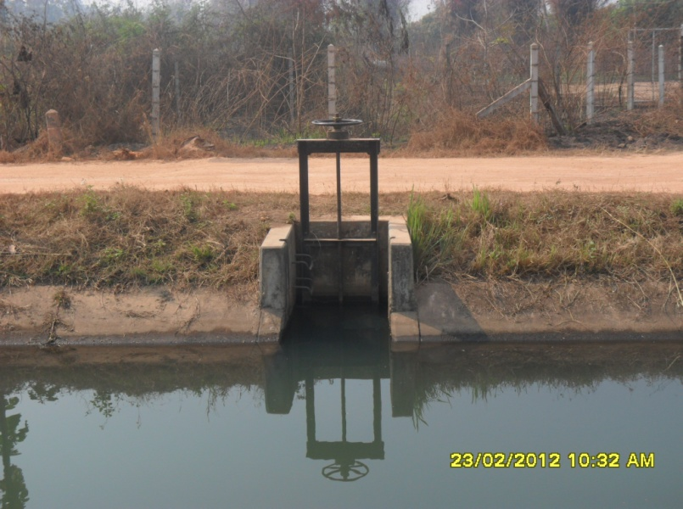

2 | ข้อมูลการสอบเทียบอาคารชลประทาน
 | ÿ ประตูระบายน้ำบานตรง (Sluice gate)
 | ÿ การไหลแบบจม (Submerged flow)
 | สูตรการคำนวนสอบเทียบอาคาร

 | เมื่อ | Q = ปริมาณน้ำผ่านอาคาร (ลบ.ม./วินาที)
 |  | Cs = สัมประสิทธิ์ปริมาณน้ำเมื่อการไหลเป็นแบบจม (Submerged Flow)
 |  | L = ความกว้างของช่องประตูระบาย (เมตร)
 |  | Hs = ระดับน้ำด้านท้ายประตู - ระดับธรณีประตู (เมตร)
 |  | ∆H = ระดับน้ำด้านหน้าประตู - ระดับด้านท้ายประตู (เมตร)
 |  | g = ความเร่งเนื่องจากแรงโน้มถ่วง (เมตร/วินาที)
 |  | Go = การเปิดบาน (เมตร)

ที่ | ระดับน้ำ | ระดับน้ำ | ∆H |  | Hs | ระยะเปิดบาน | Q | Hs/Go | Cs
 | ด้านเหนือน้ำ | ด้านท้ายน้ำ |  |  |  | (Go)
 | ม.(รทก./รสม.) | ม.(รทก./รสม.) |  |  |  | ม. | ลบ.ม./วินาที
1 | 0.72 | 0.20 | 0.52 | 3.1941 | 0.2000 | 0.10 | 0.056 | 2.000 | 0.219
2 | 0.72 | 0.30 | 0.42 | 2.8706 | 0.3000 | 0.20 | 0.149 | 1.500 | 0.433
3 | 0.72 | 0.45 | 0.27 | 2.3016 | 0.4500 | 0.30 | 0.248 | 1.500 | 0.599
4 | 0.72 | 0.54 | 0.18 | 1.8793 | 0.5400 | 0.40 | 0.266 | 1.350 | 0.655

สอบเทียบอาคาร ปตร.ปากคลอง 4L - RMC กม. 4+300 โครงการ ส่งน้ำและบำรุงรักษา แม่กวง

3 | ข้อมูลการเปิดบานในระดับต่างๆ

ที่ | ระดับน้ำ | ระดับน้ำ | Hs | ∆H | ระยะเปิดบาน | Hs/Go | Cs | ปริมาณน้ำไหลผ่าน
 | ด้านเหนือน้ำ | ด้านท้ายน้ำ |  |  | (Go)
 | ม.(รทก./รสม.) | ม.(รทก./รสม.) |  |  | ม. |  |  | ลบ.ม./วินาที
1 | 0.72 | 0.20 | 0.20 | 0.52 | 0.10 | 2.000 | 0.212 | 0.0542
2 | 0.72 | 0.30 | 0.30 | 0.42 | 0.20 | 1.500 | 0.533 | 0.1836
3 | 0.72 | 0.45 | 0.45 | 0.27 | 0.30 | 1.500 | 0.533 | 0.2208
4 | 0.72 | 0.54 | 0.54 | 0.18 | 0.40 | 1.350 | 0.629 | 0.2554

หมายเหตุ สามารถนำไปใช้คำนวณในการยกบานระบายที่ระดับต่างๆ โดยป้อนข้อมูลระดับด้านเหนือน้ำและระดับที่ต้องการยกบาน
 | จะสามารถทราบปริมาณน้ำไหลผ่านอาคารได้ (กรอกข้อมูลในช่องว่างเท่านั้น ยกเว้นช่องสีทึบ)

